NombreCUS1
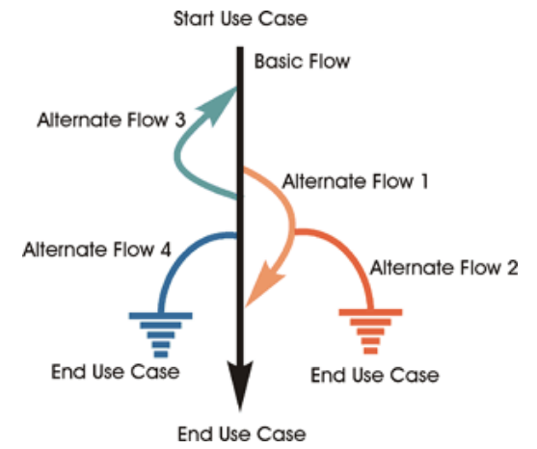

Escenarios del CUS XXXXXX
Escenario ID | Flujo Básico | Flujos Alternos
SC1 - XXXXX | Flujo Básico | Flujo Alterno 1
SC2 - YYYYY | Flujo Básico | Flujo Alterno 2 | Flujo Alterno 1

CASOS DE PRUEBA
Caso de Prueba ID | Escenario | NombreCampo1 | NombreCampo2 | NombreCampo3 | NombreCampo4 | NombreCampo5 | NombreCampo6 | NombreCampo7 | Resultado esperado
TC1 - ZZZZZ | SC1 - XXXXX | V | V | V | V | V | N/A | N/A | Registro exitoso y mensaje de información mostrado
TC2 - WWW | SC2 - YYYYY | N/A | N/A | N/A | N/A | N/A | N/A | N/A | Mensaje de error

Juego de datos
ID Set de valores | Caso de Prueba ID | Escenario | NombreCampo1 | NombreCampo2 | NombreCampo3 | NombreCampo4 | NombreCampo5 | NombreCampo6 | NombreCampo7 | Resultado esperado
V1 | TC1 - ZZZZZ | SC1 - XXXXX | SI | LIFE | LIFE 2 | SI | SI | SI | N/A | Registro exitoso y mensaje de información mostrado
V2 | TC1 - ZZZZZ | SC1 - XXXXX | SI | LIFE | LIFE 2 | SI | SI | NO | El cliente satisfecho | Registro exitoso y mensaje de información mostrado
V3 | TC1 - ZZZZZ | SC1 - XXXXX | SI | LIFE | LIFE 2 | SI | SI | NO | N/A | Registro exitoso y mensaje de información mostrado
V4 | TC2 - WWW | SC2 - YYYYY | NO | N/A | N/A | NO | NO | N/A | N/A | Mensaje de error
V5 | TC2 - WWW | SC2 - YYYYY | SI | N/A | N/A | NO | NO | N/A | N/A | Mensaje de error

